상품제안서
송월 호텔컬렉션 네추럴코밍 발매트 | 상품코드: F28527

 |  |  |  |  |  |  | 02-412-0044 | www.easy1.co.kr
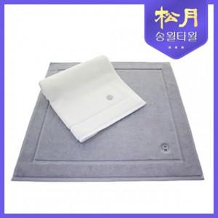

【상세/제작정보】 | .

【인쇄/포장옵션】 | / 포장불가능

【공급단가】 | 수량 | 30~ | 90~ | 300~ | 500~ | 1,000~
*VAT별도 | 단가 | 18,150원 | 17,850원 | 17,390원 | 17,090원 | 16,640원

【상품 URL】 | https://easy1.co.kr:443/src/goods_detail.php?gdno=28527

